Tabelle1
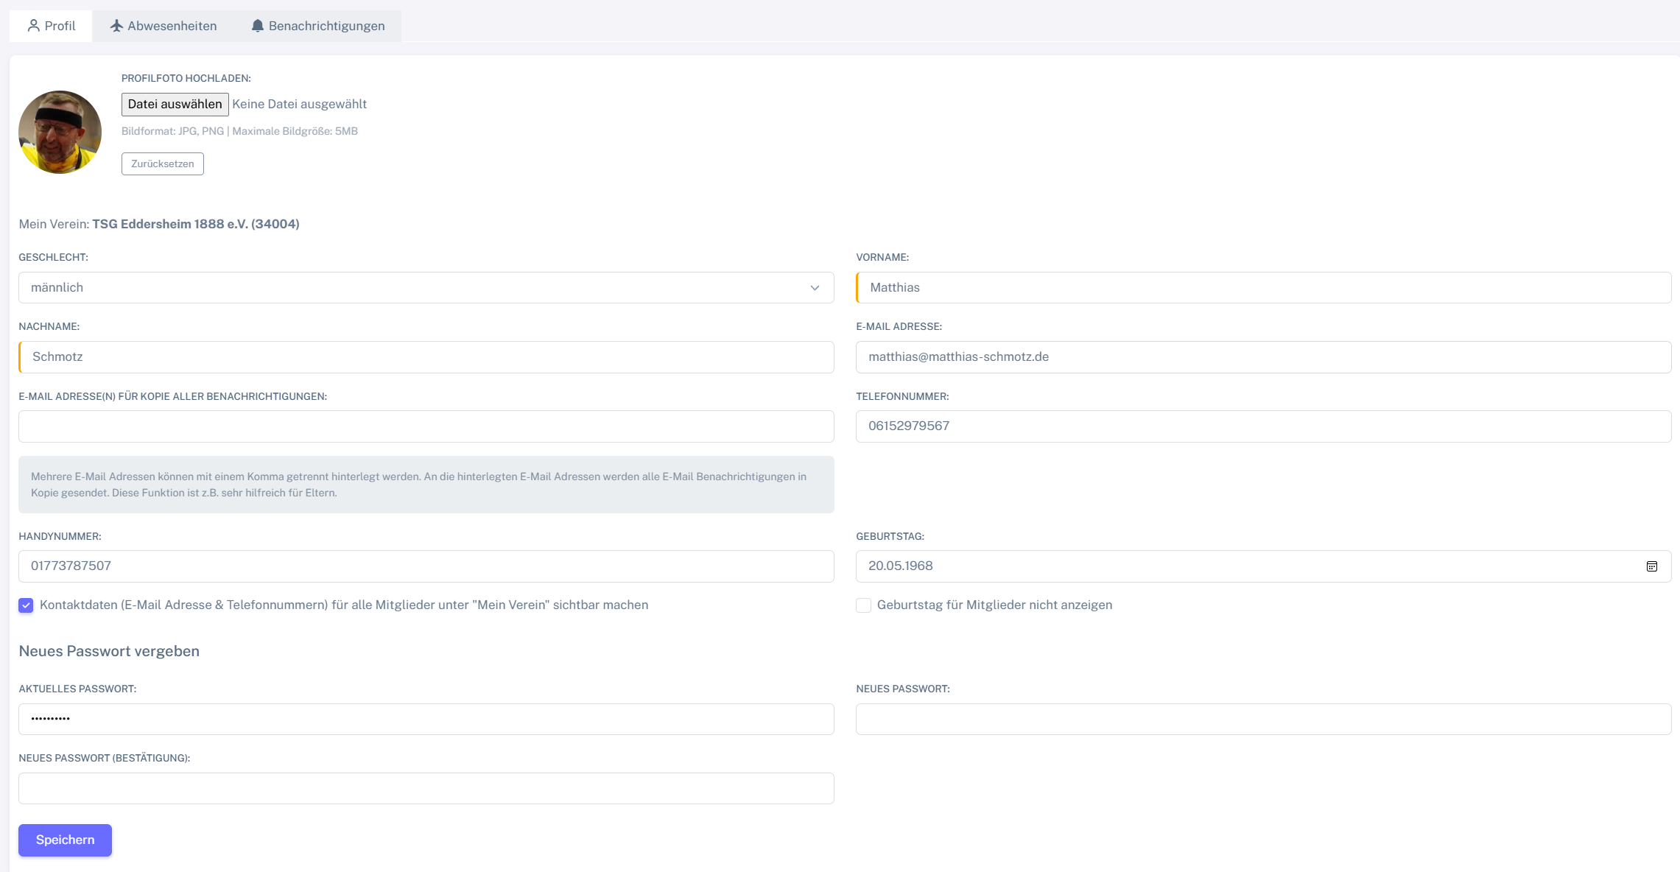
Chromium
Pixel9Pro_API35
Record / Control | picProfilfoto | butDateiAuswaehlen | labAusgewaehlteDatei | butZuruecksetzen | droGeschlecht | txtVorname | txtNachname | txtEmail | txtEmailAdressenKopie | txtTelefon | txtHandy | calGeburtstag | chkKontaktdaten | chkGeburtstagNichtAnzeigen | txtAktuellesPasswort | pwdNeuesPasswort | pwdNeuesPasswortBestaetigung | butSpeichern
Check defaults |  |  |  |  |  | Matthias | Schmotz

